圖表索引
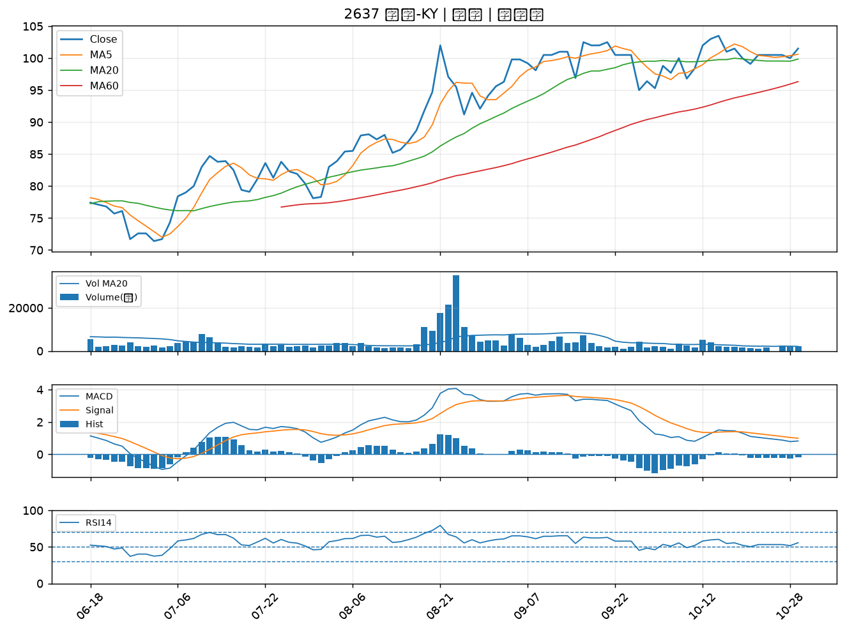
股票代號 | 股票名稱 | 市場 | 買進觀察分級 | 主力突破分數 | 圖表路徑
4714 | 永捷 | 上櫃 | A級 | 4 | output/charts/20261029/4714_永捷.png
4961 | 天鈺 | 上市 | A級 | 4 | output/charts/20261029/4961_天鈺.png
2352 | 佳世達 | 上市 | B級 | 6 | output/charts/20261029/2352_佳世達.png
1201 | 味全 | 上市 | B級 | 6 | output/charts/20261029/1201_味全.png
2892 | 第一金 | 上市 | B級 | 5 | output/charts/20261029/2892_第一金.png
2465 | 麗臺 | 上市 | B級 | 4 | output/charts/20261029/2465_麗臺.png
5521 | 工信 | 上市 | B級 | 3 | output/charts/20261029/5521_工信.png
6415 | 矽力*-KY | 上市 | B級 | 3 | output/charts/20261029/6415_矽力*-KY.png
6418 | 詠昇 | 上櫃 | B級 | 3 | output/charts/20261029/6418_詠昇.png
3545 | 敦泰 | 上市 | B級 | 3 | output/charts/20261029/3545_敦泰.png
2889 | 國票金 | 上市 | B級 | 2 | output/charts/20261029/2889_國票金.png
6756 | 威鋒電子 | 上市 | B級 | 2 | output/charts/20261029/6756_威鋒電子.png
5013 | 強新 | 上櫃 | B級 | 2 | output/charts/20261029/5013_強新.png
4741 | 泓瀚 | 上櫃 | B級 | 2 | output/charts/20261029/4741_泓瀚.png
2801 | 彰銀 | 上市 | B級 | 1 | output/charts/20261029/2801_彰銀.png
6152 | 百一 | 上市 | B級 | 1 | output/charts/20261029/6152_百一.png
2033 | 佳大 | 上市 | B級 | 1 | output/charts/20261029/2033_佳大.png
5880 | 合庫金 | 上市 | B級 | 1 | output/charts/20261029/5880_合庫金.png
2880 | 華南金 | 上市 | B級 | 1 | output/charts/20261029/2880_華南金.png
3045 | 台灣大 | 上市 | B級 | 1 | output/charts/20261029/3045_台灣大.png
2379 | 瑞昱 | 上市 | B級 | 1 | output/charts/20261029/2379_瑞昱.png
8213 | 志超 | 上市 | B級 | 1 | output/charts/20261029/8213_志超.png
6221 | 晉泰 | 上櫃 | B級 | 1 | output/charts/20261029/6221_晉泰.png
2891 | 中信金 | 上市 | B級 | 0 | output/charts/20261029/2891_中信金.png
2834 | 臺企銀 | 上市 | B級 | 0 | output/charts/20261029/2834_臺企銀.png
2881 | 富邦金 | 上市 | B級 | 0 | output/charts/20261029/2881_富邦金.png
2882 | 國泰金 | 上市 | B級 | 0 | output/charts/20261029/2882_國泰金.png
9933 | 中鼎 | 上市 | B級 | 0 | output/charts/20261029/9933_中鼎.png
2254 | 巨鎧精密-創 | 上市 | B級 | 0 | output/charts/20261029/2254_巨鎧精密-創.png
2637 | 慧洋-KY | 上市 | B級 | 0 | output/charts/20261029/2637_慧洋-KY.png

4714 永捷｜A級
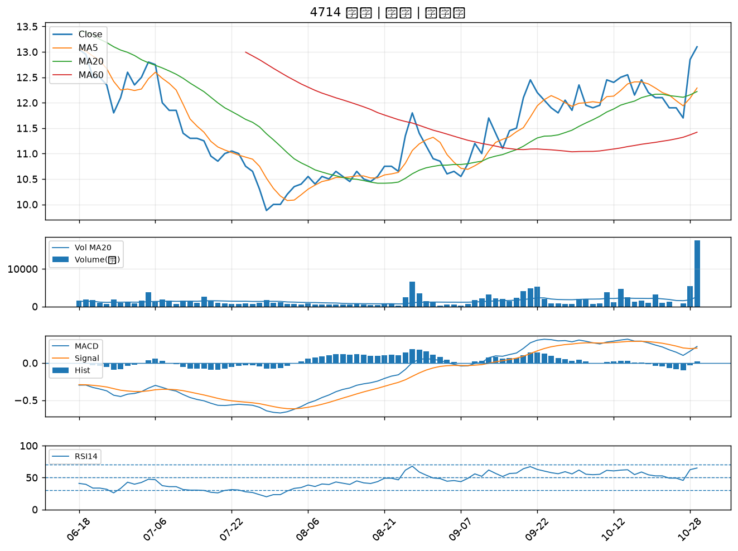

4961 天鈺｜A級
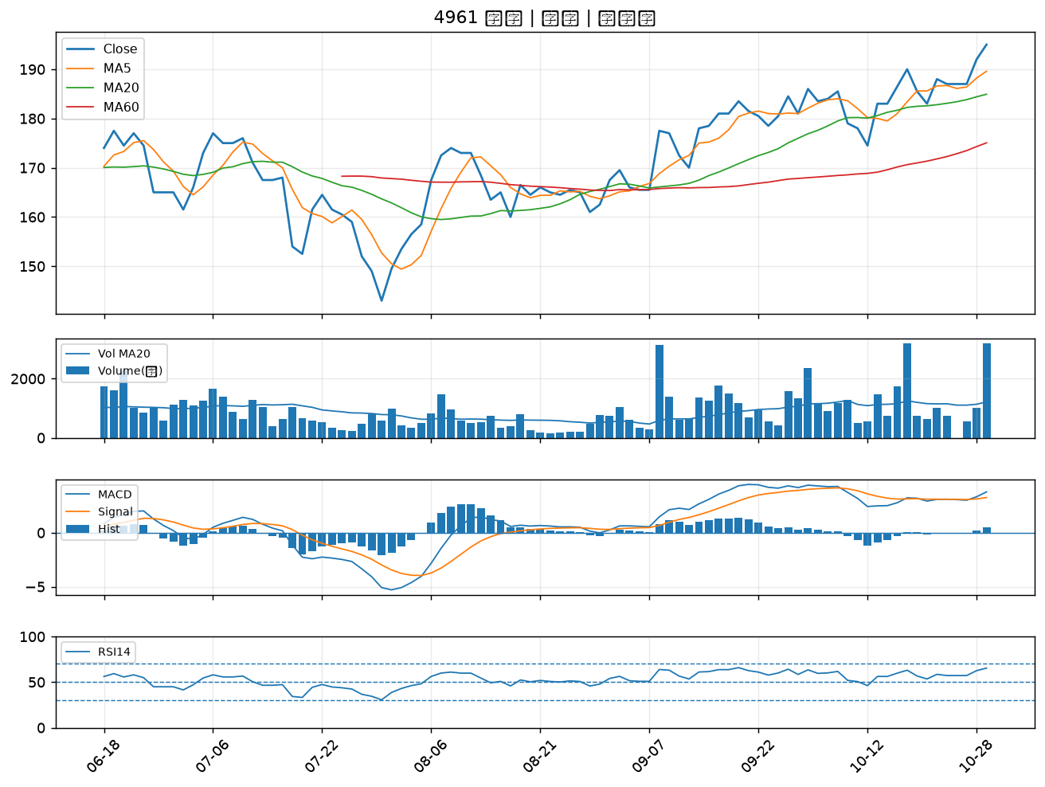

2352 佳世達｜B級
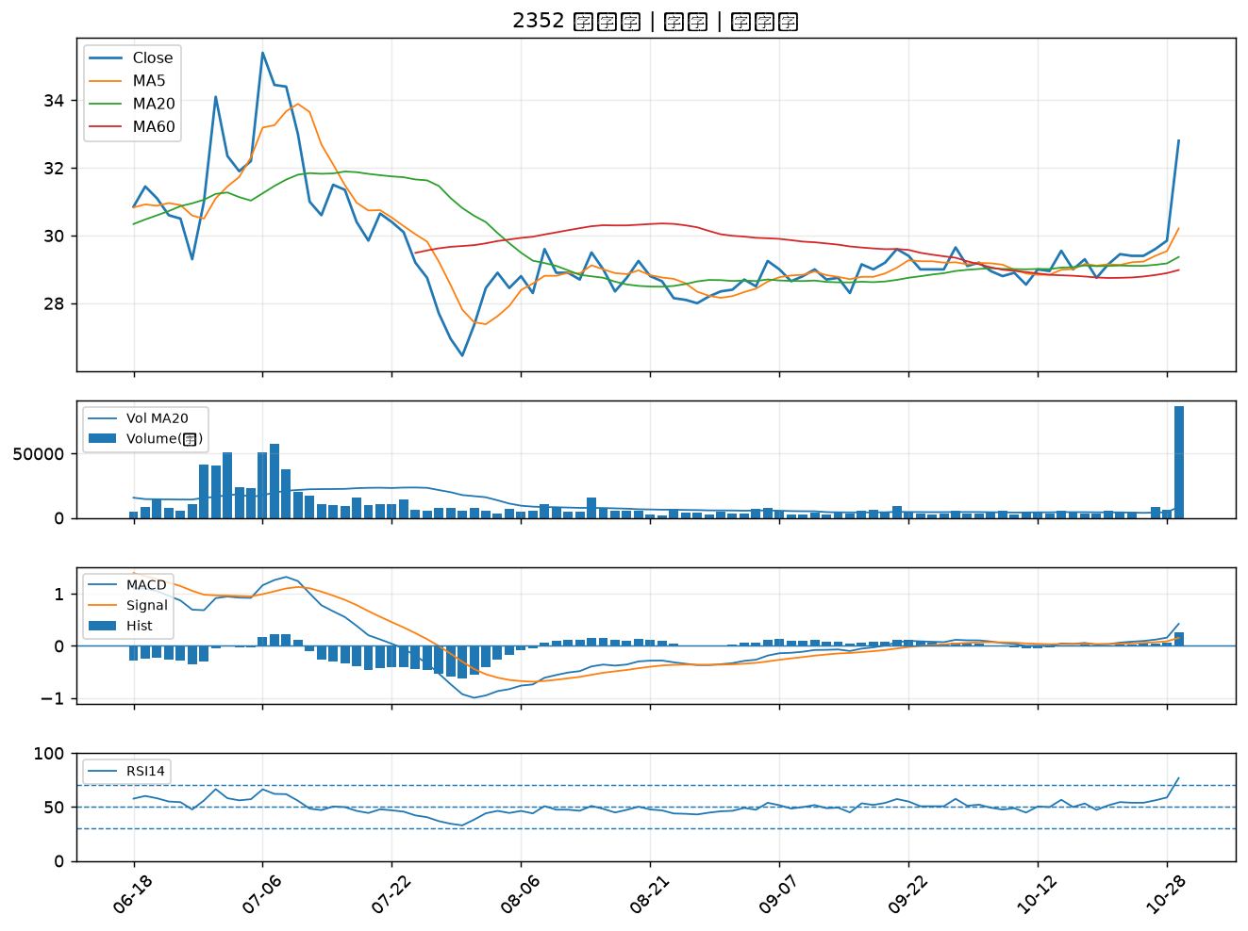

1201 味全｜B級
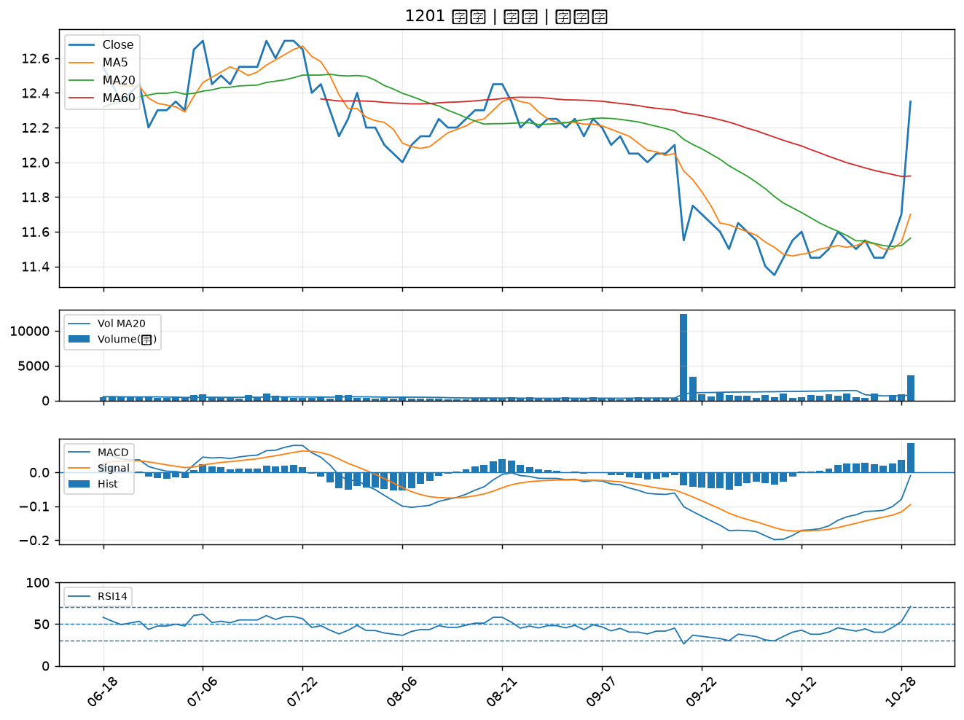

2892 第一金｜B級
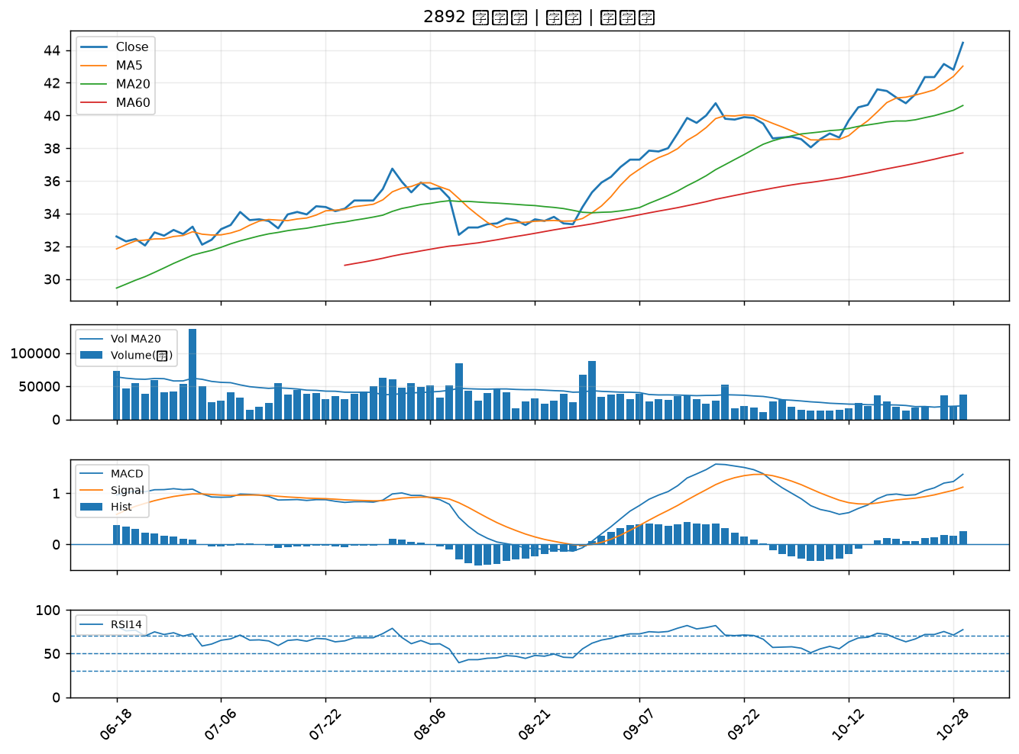

2465 麗臺｜B級
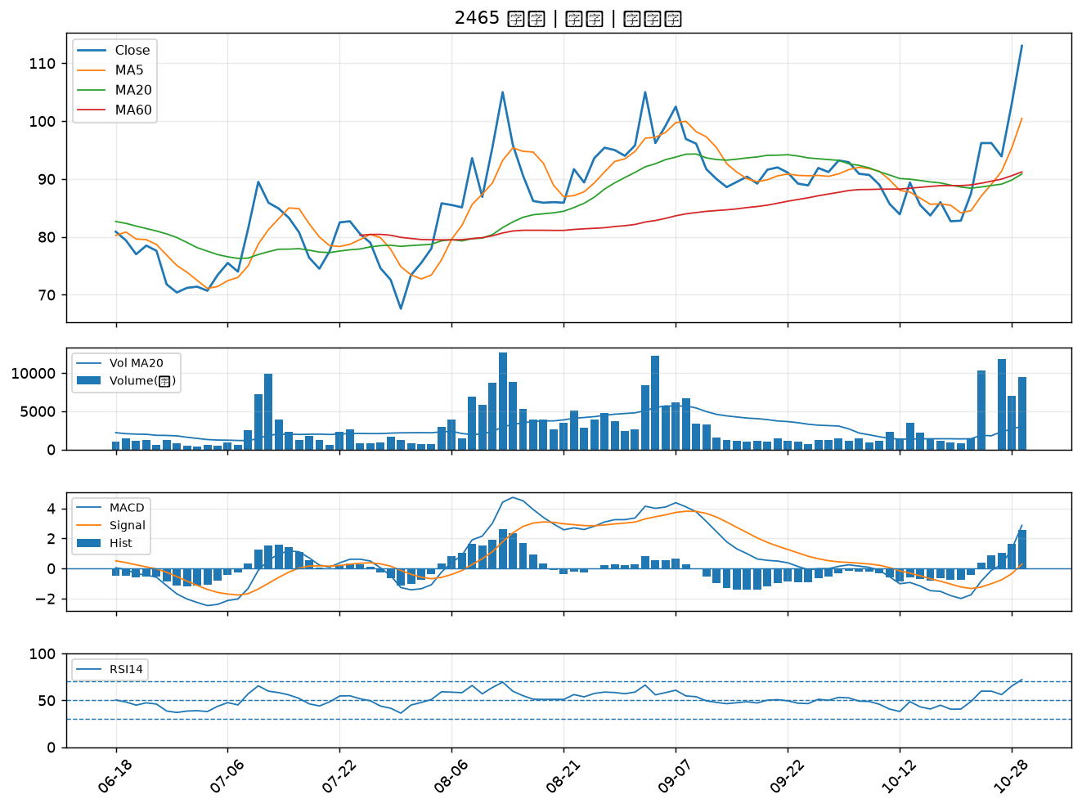

5521 工信｜B級
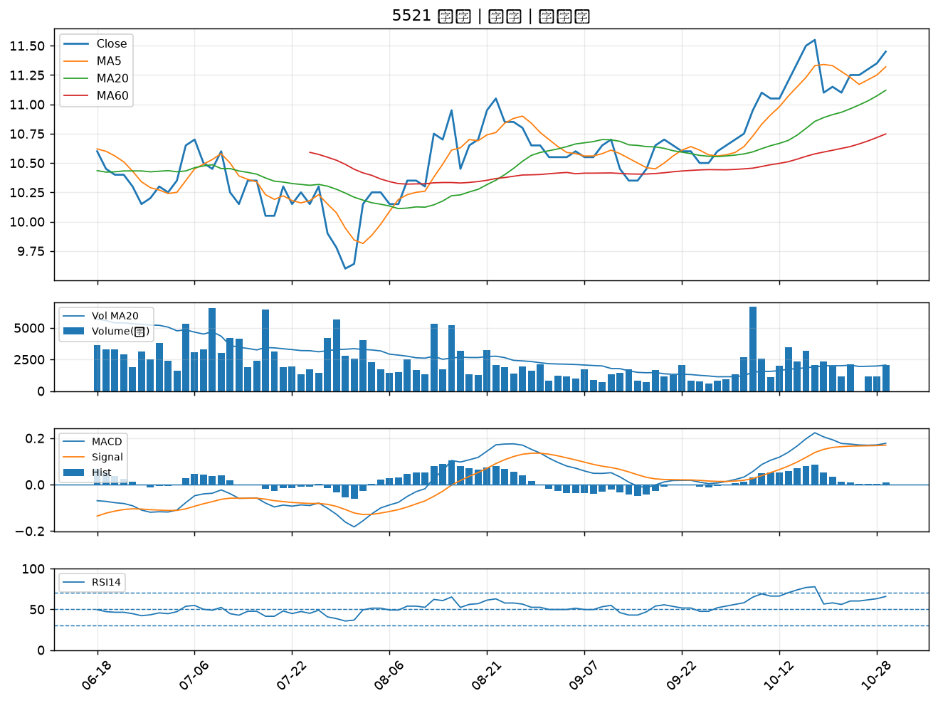

6415 矽力*-KY｜B級
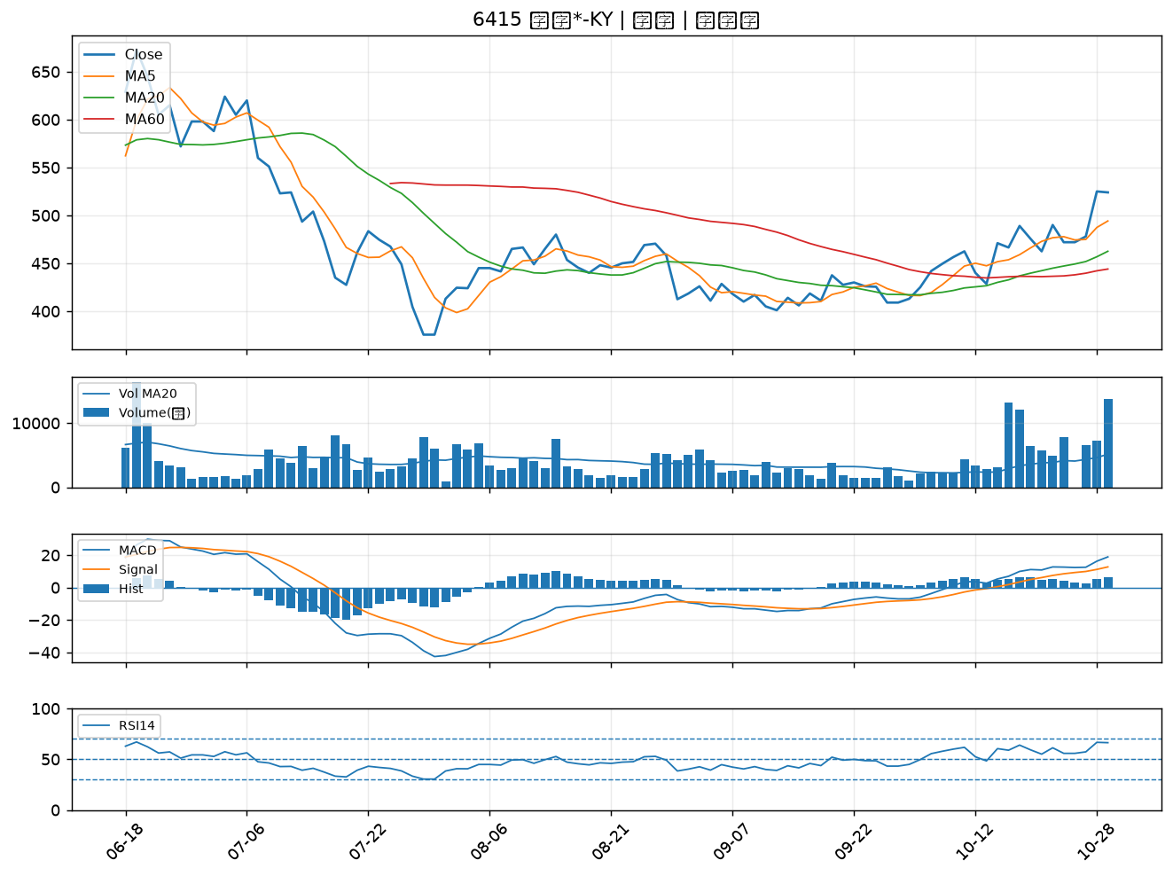

6418 詠昇｜B級
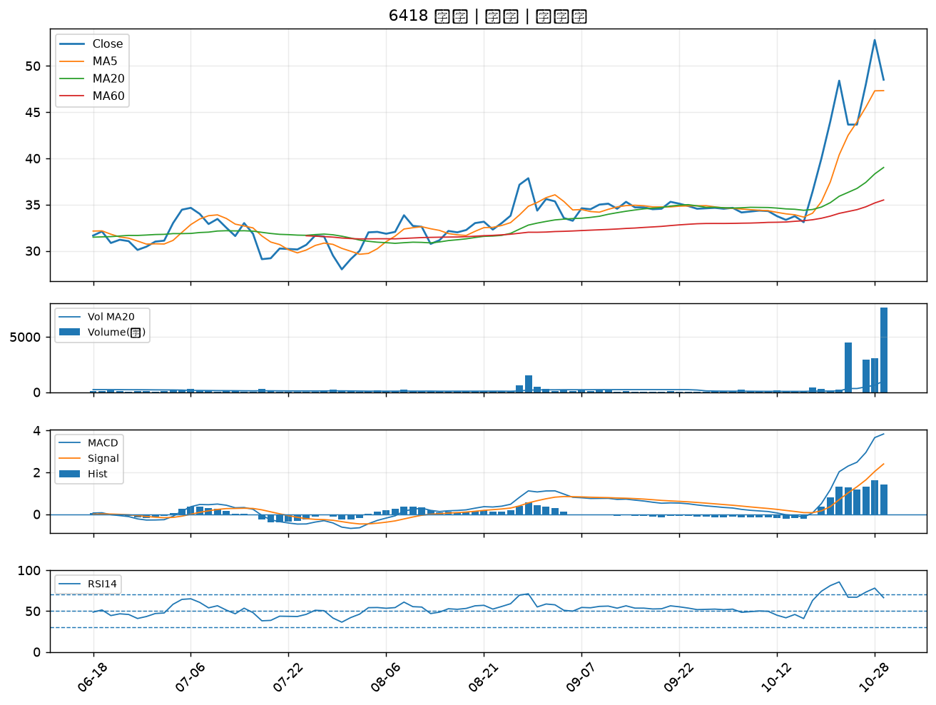

3545 敦泰｜B級
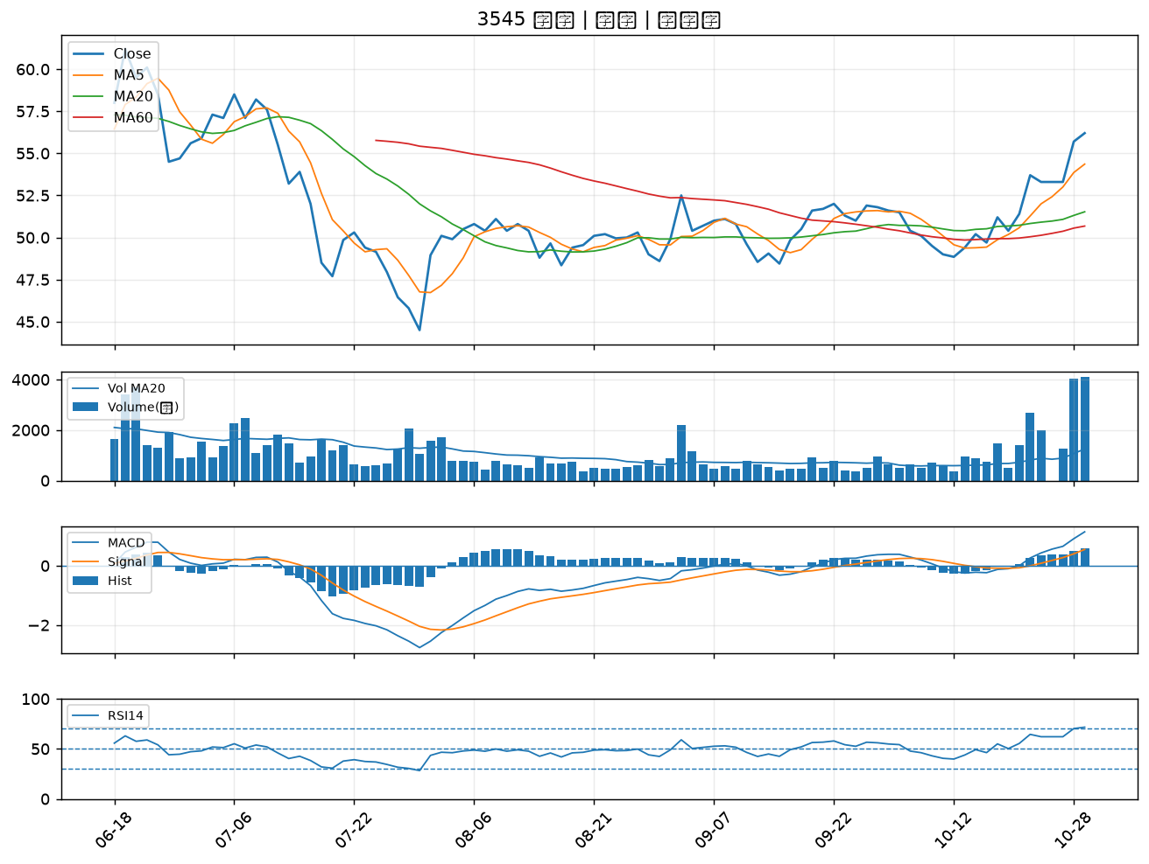

2889 國票金｜B級
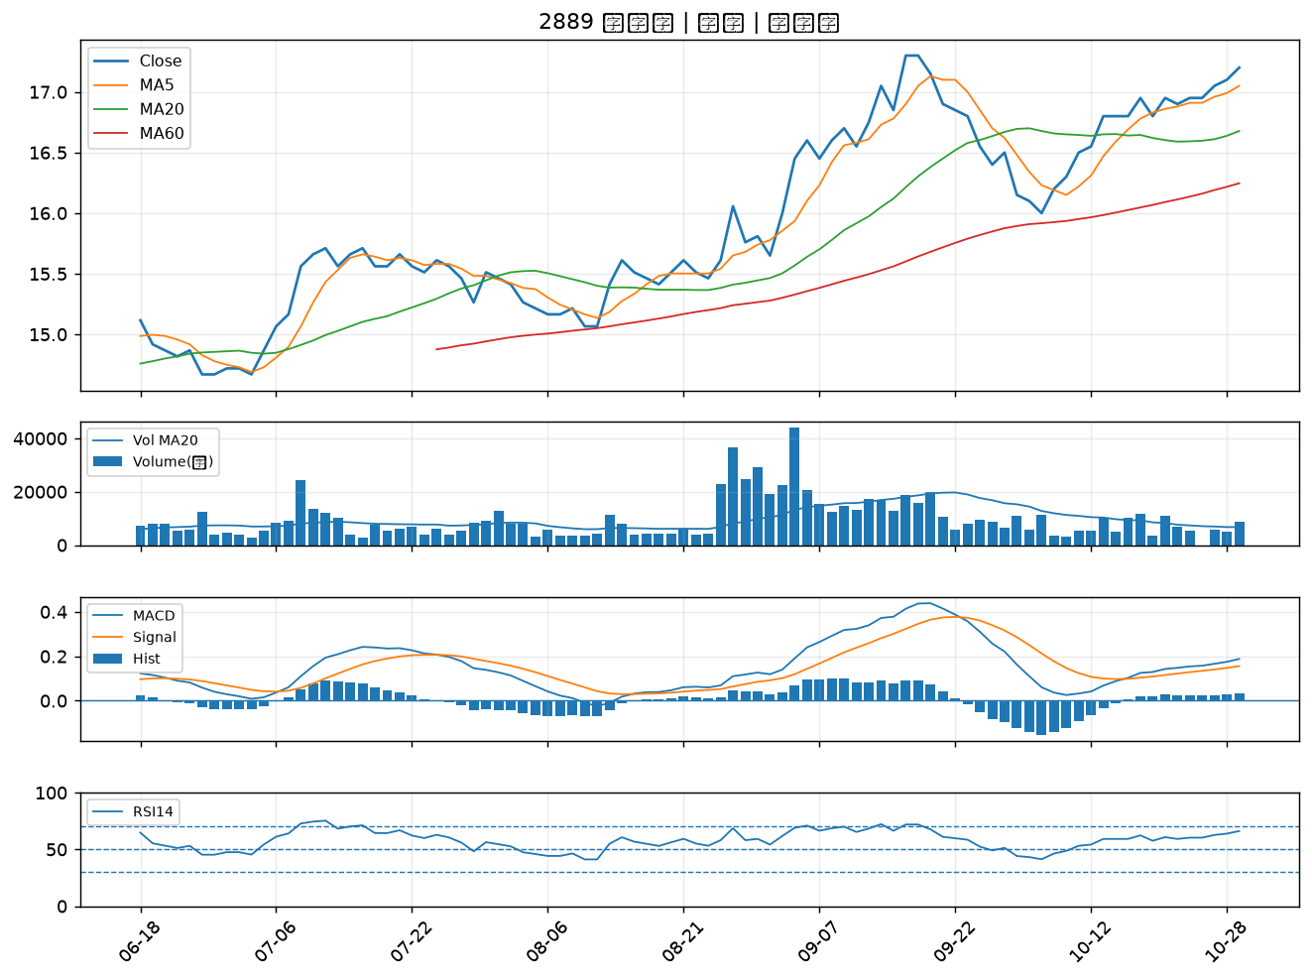

6756 威鋒電子｜B級
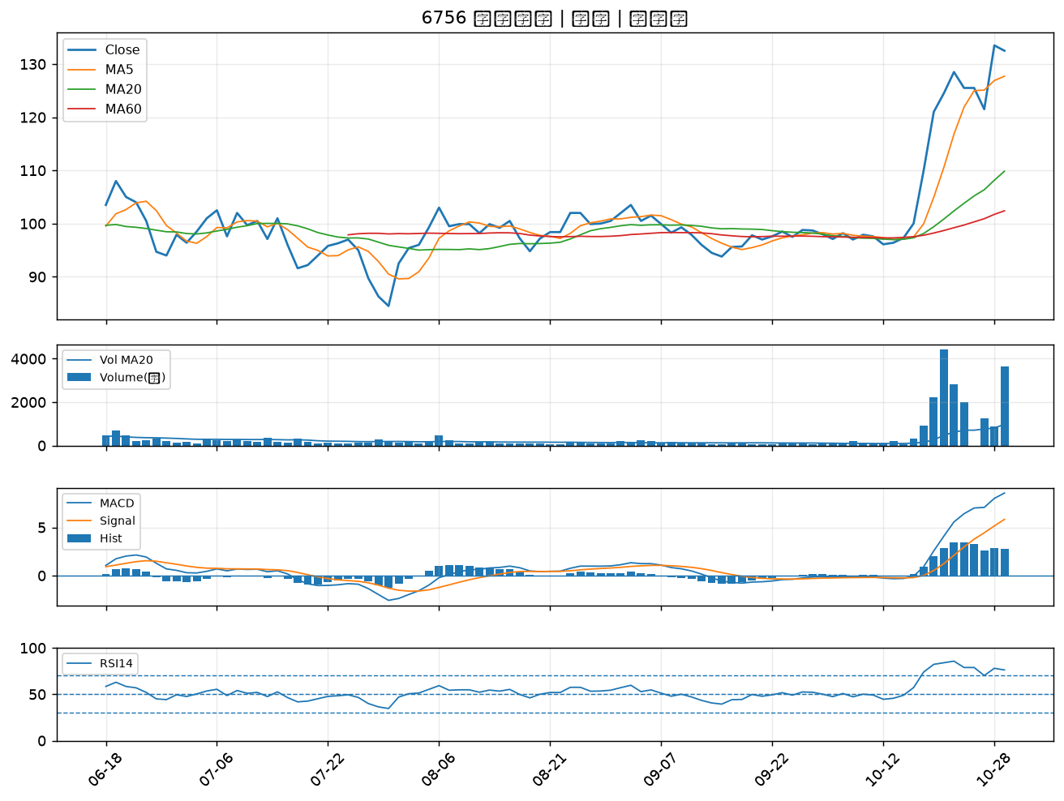

5013 強新｜B級
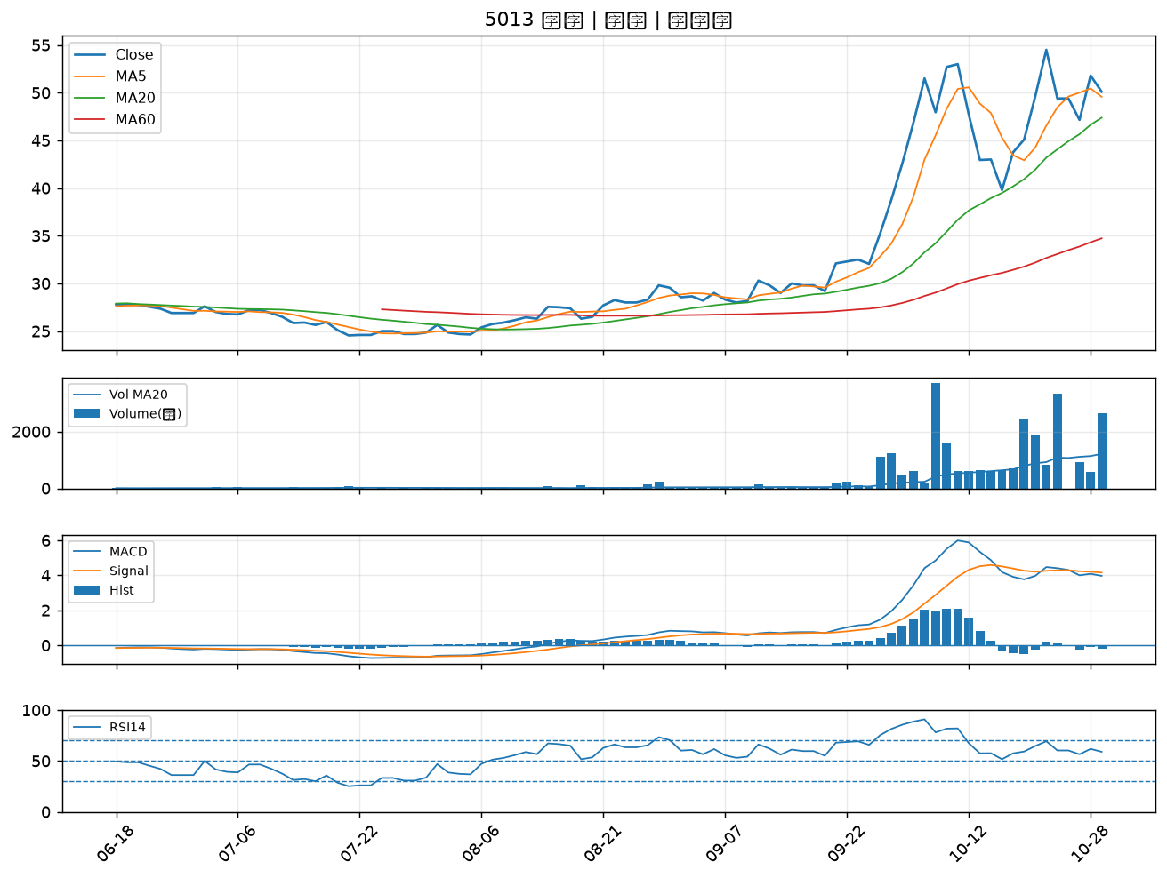

4741 泓瀚｜B級
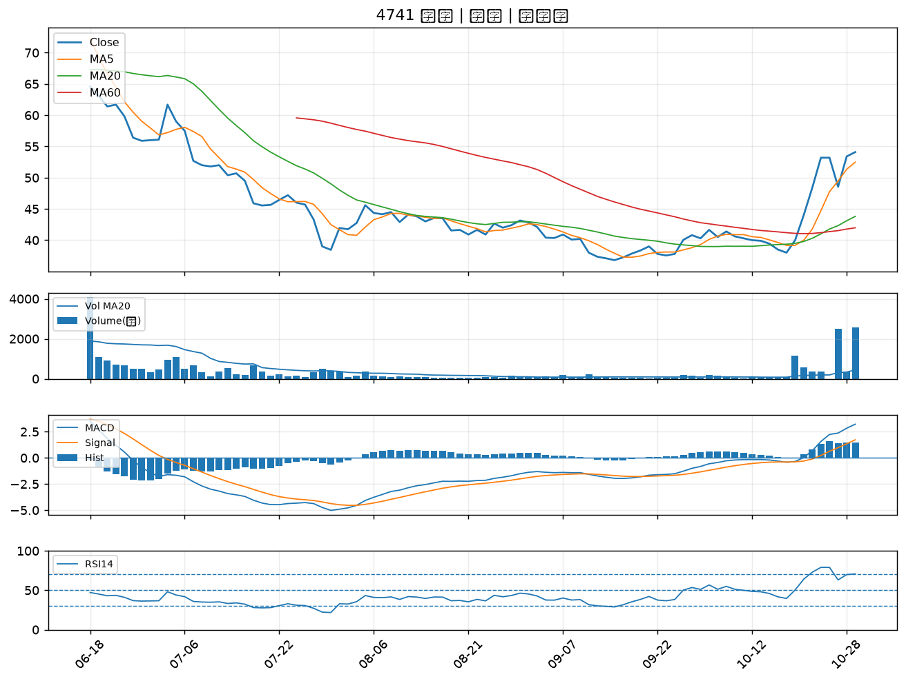

2801 彰銀｜B級
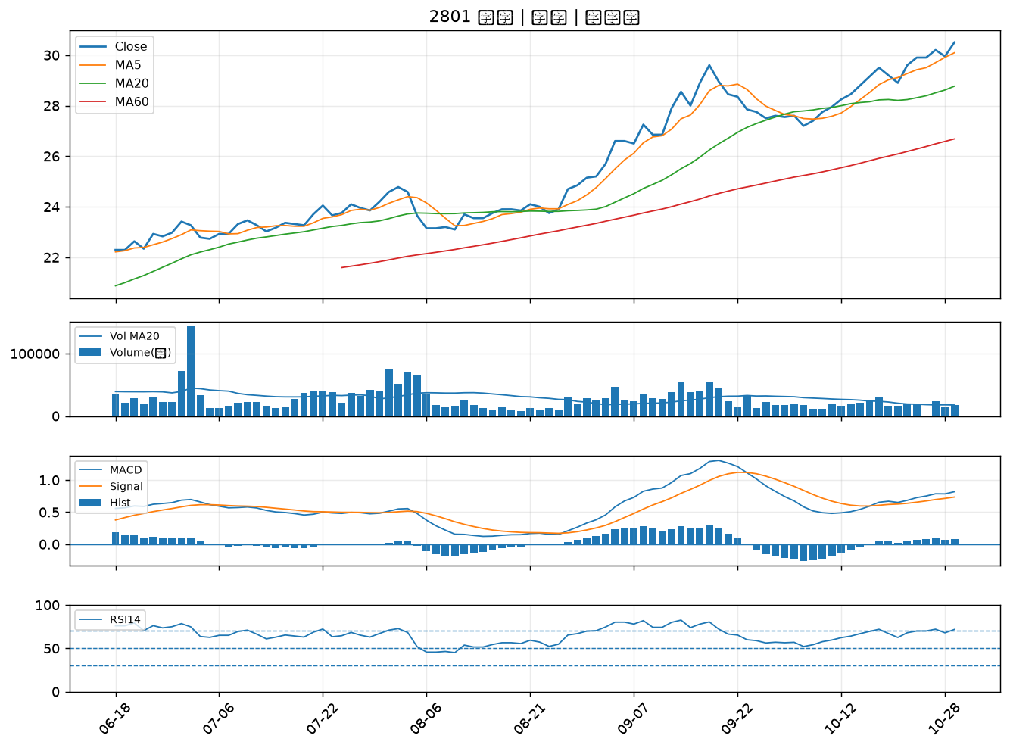

6152 百一｜B級
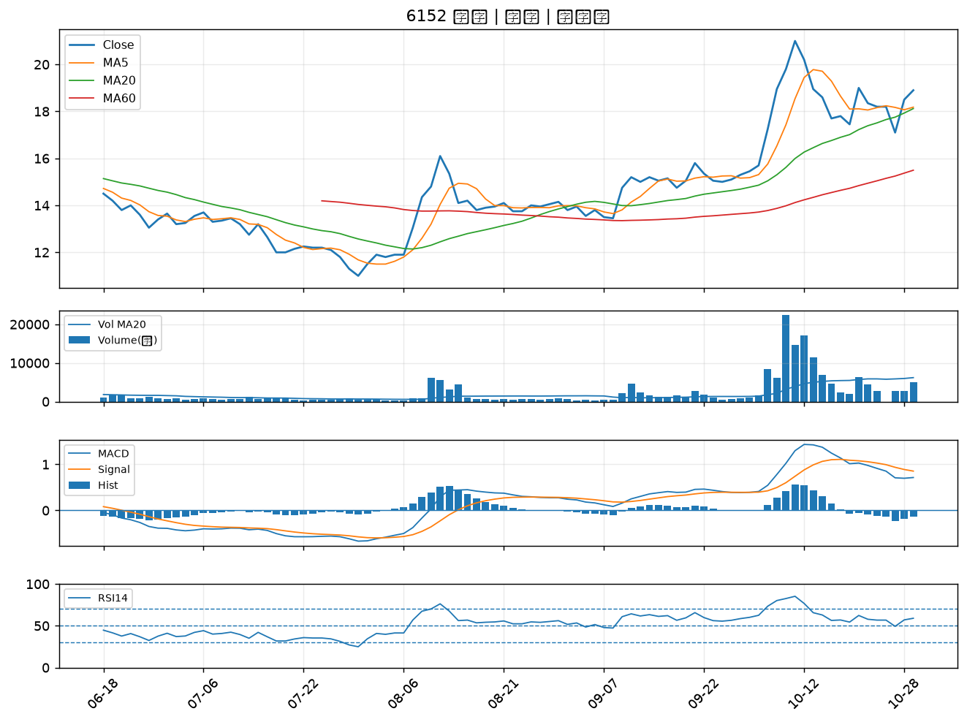

2033 佳大｜B級
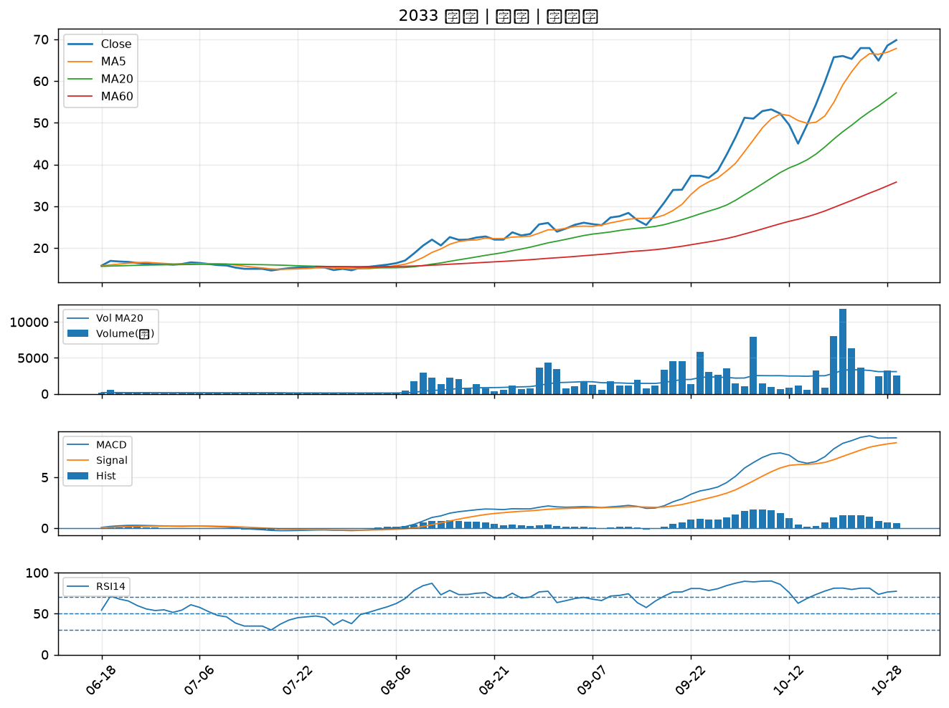

5880 合庫金｜B級
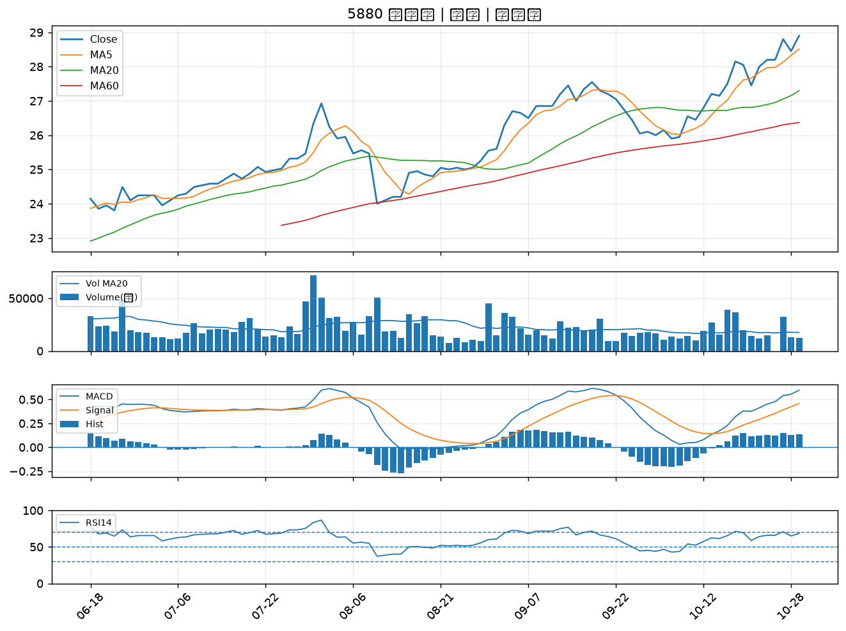

2880 華南金｜B級
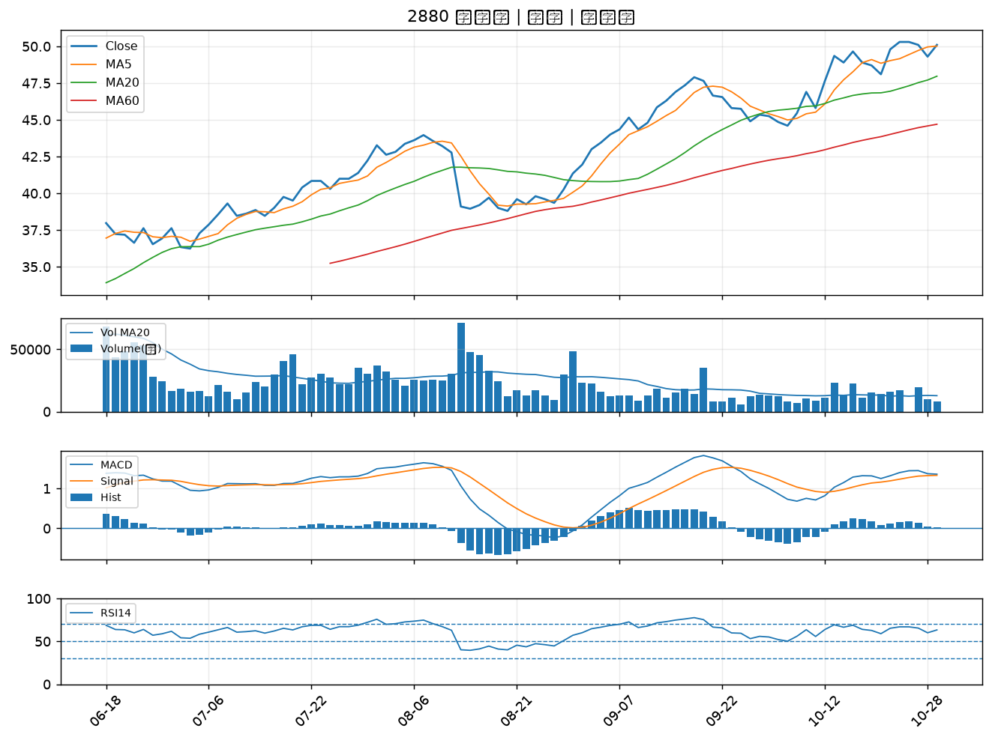

3045 台灣大｜B級
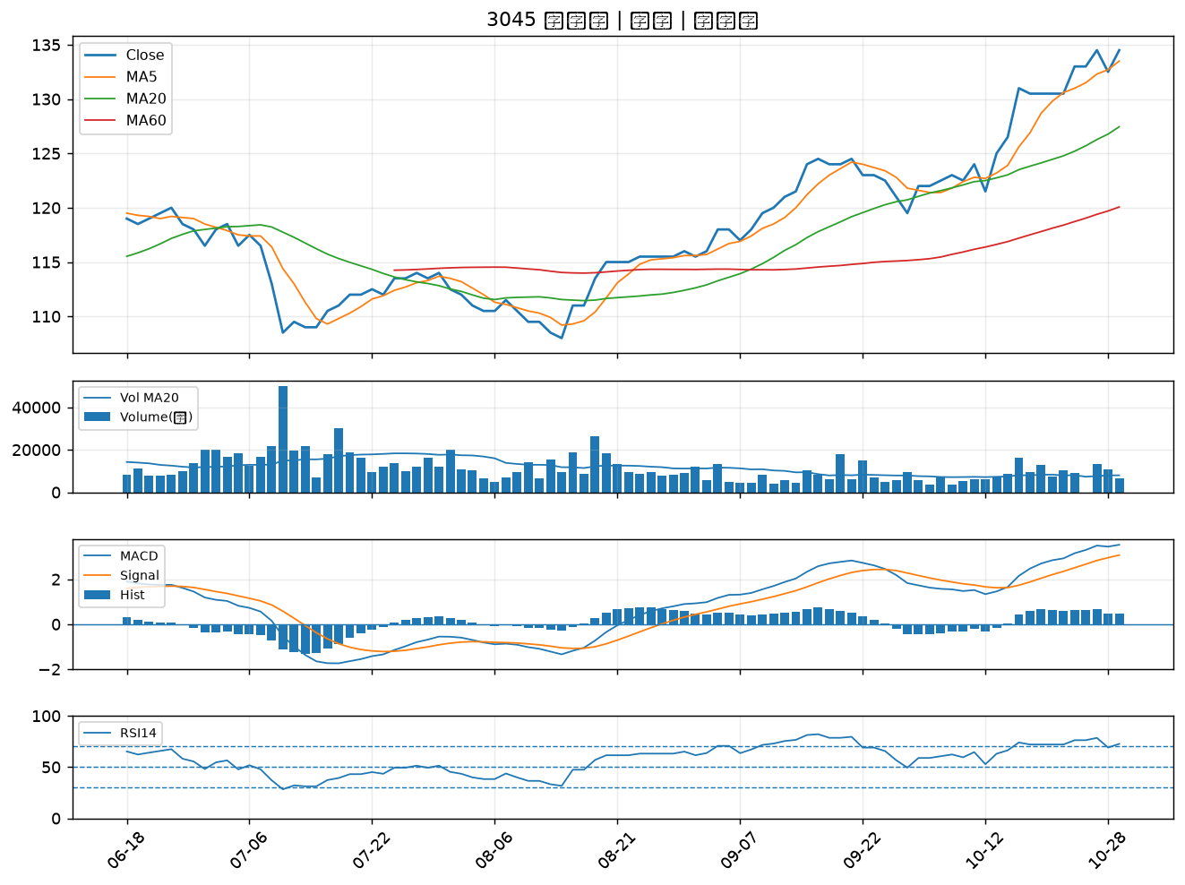

2379 瑞昱｜B級
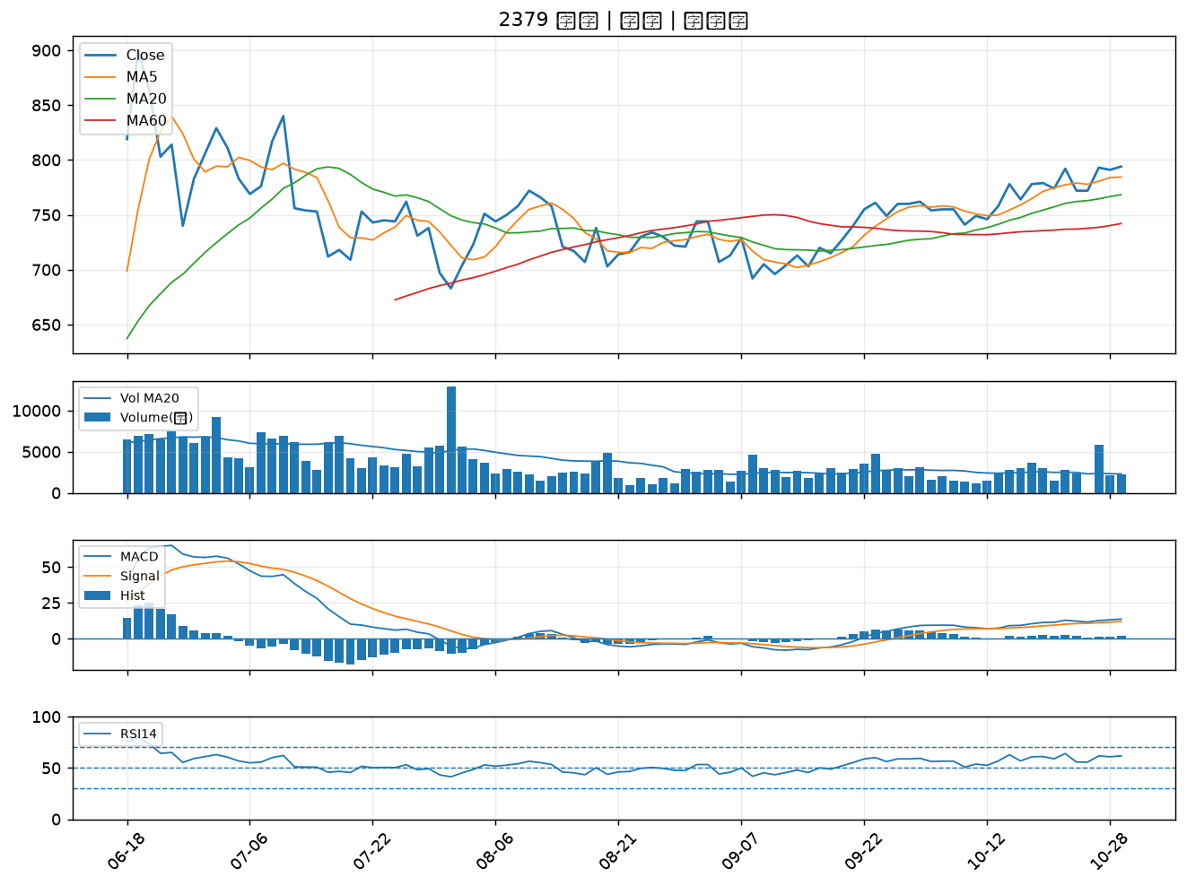

8213 志超｜B級
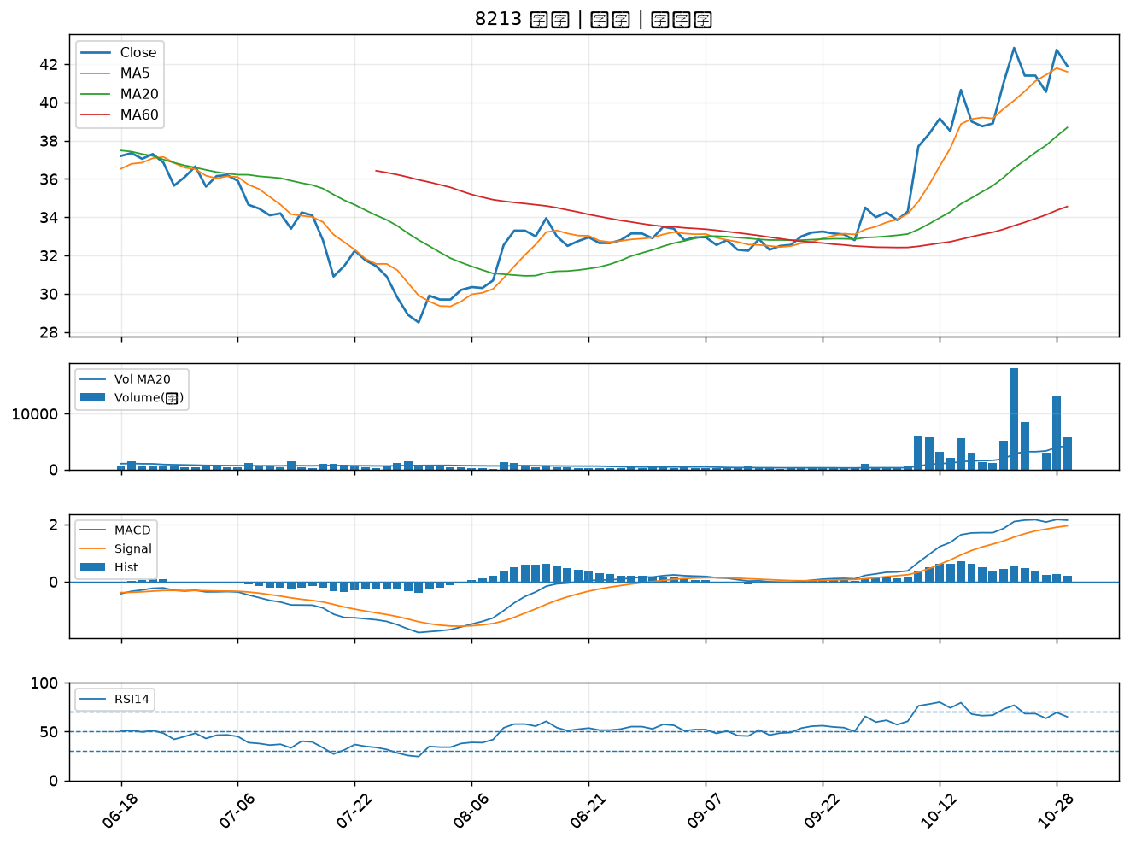

6221 晉泰｜B級
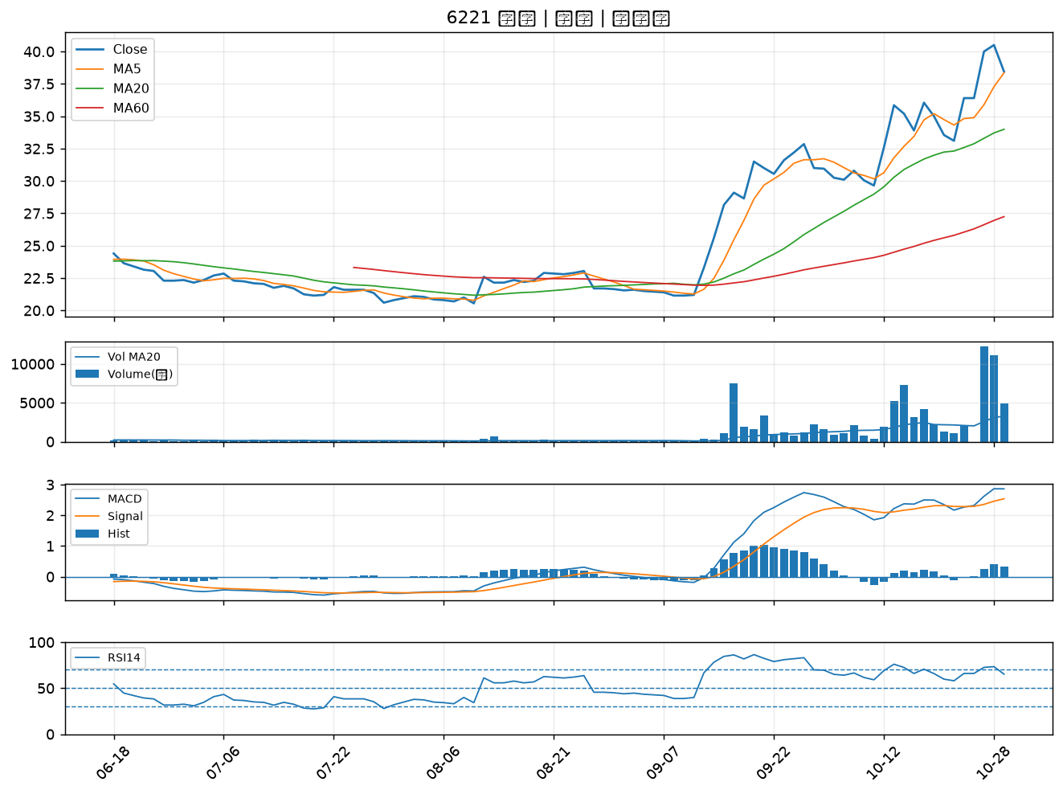

2891 中信金｜B級
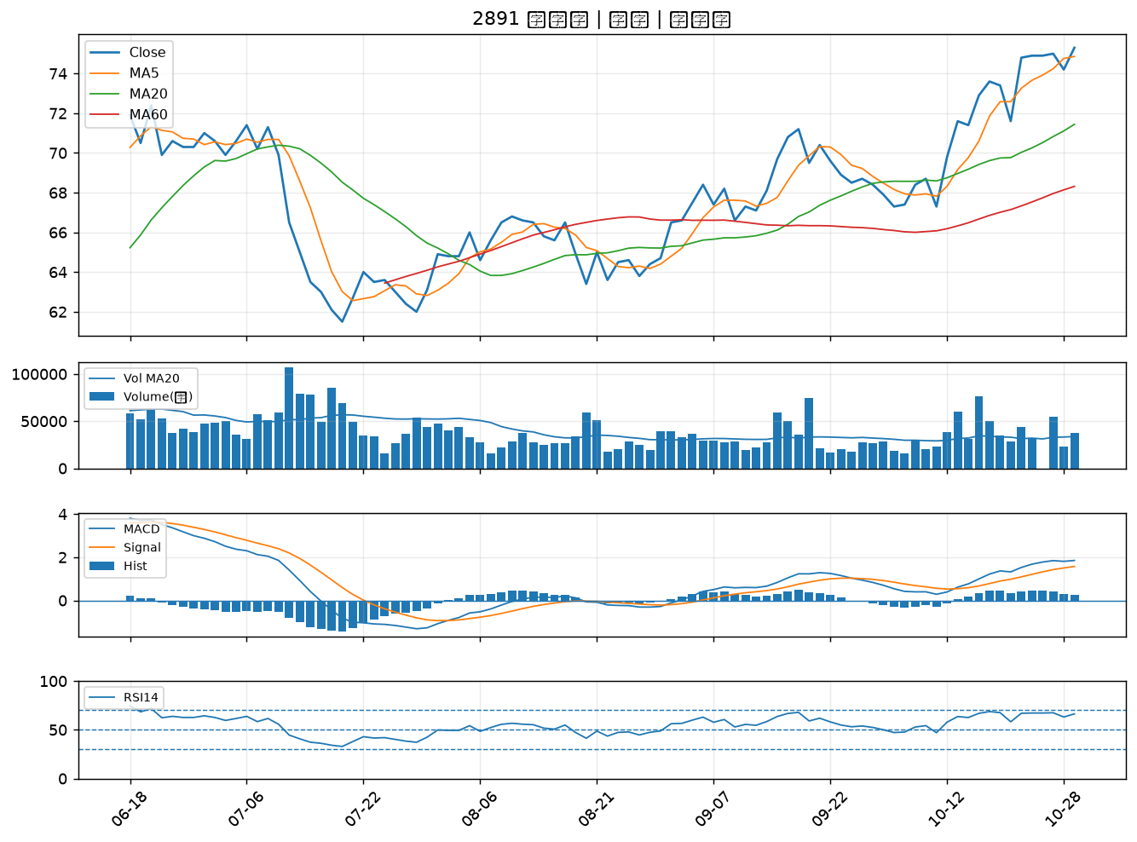

2834 臺企銀｜B級
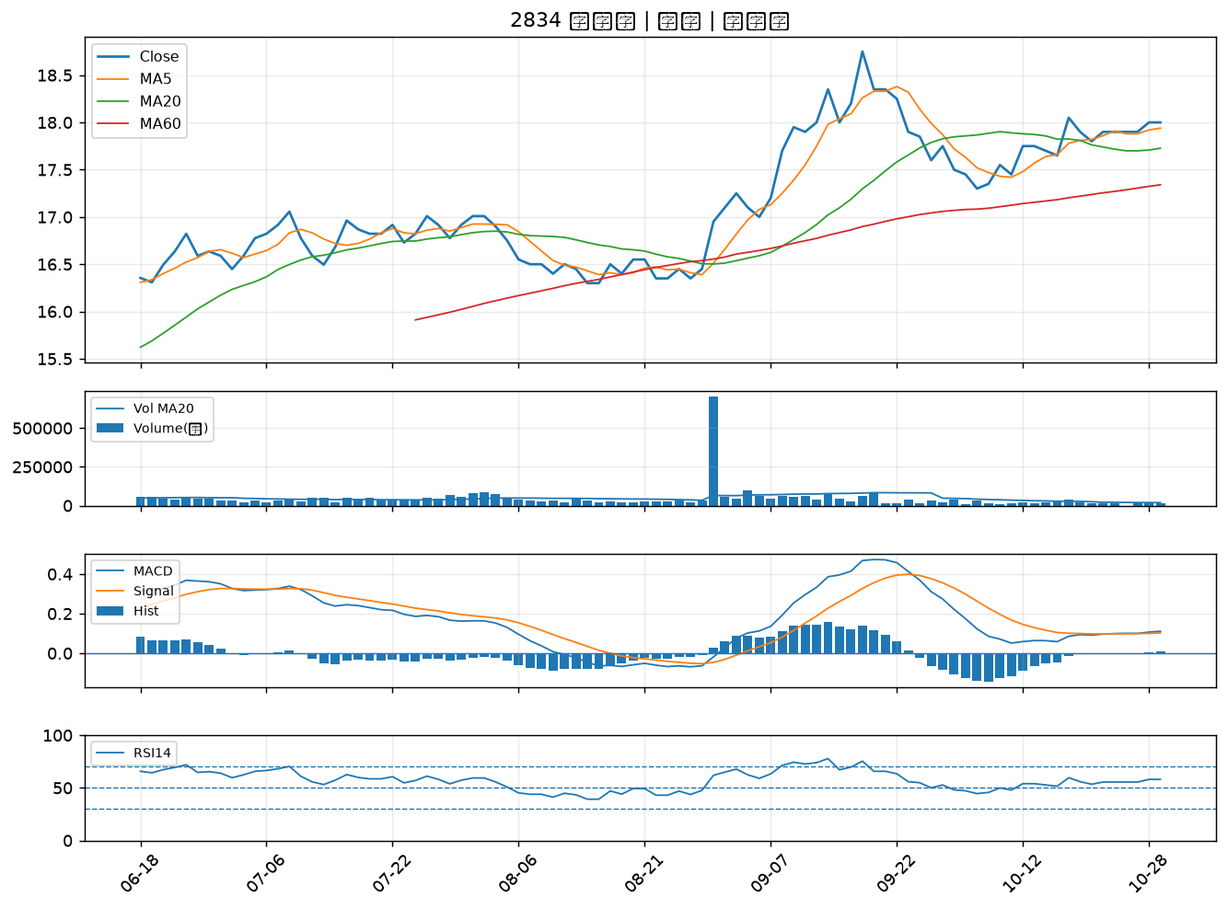

2881 富邦金｜B級
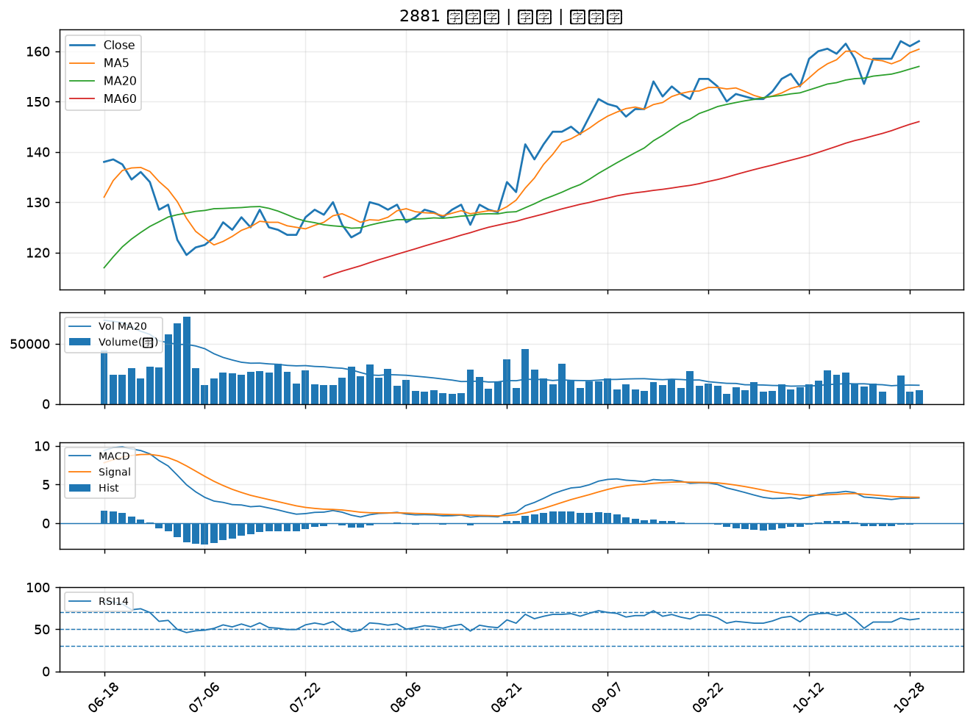

2882 國泰金｜B級
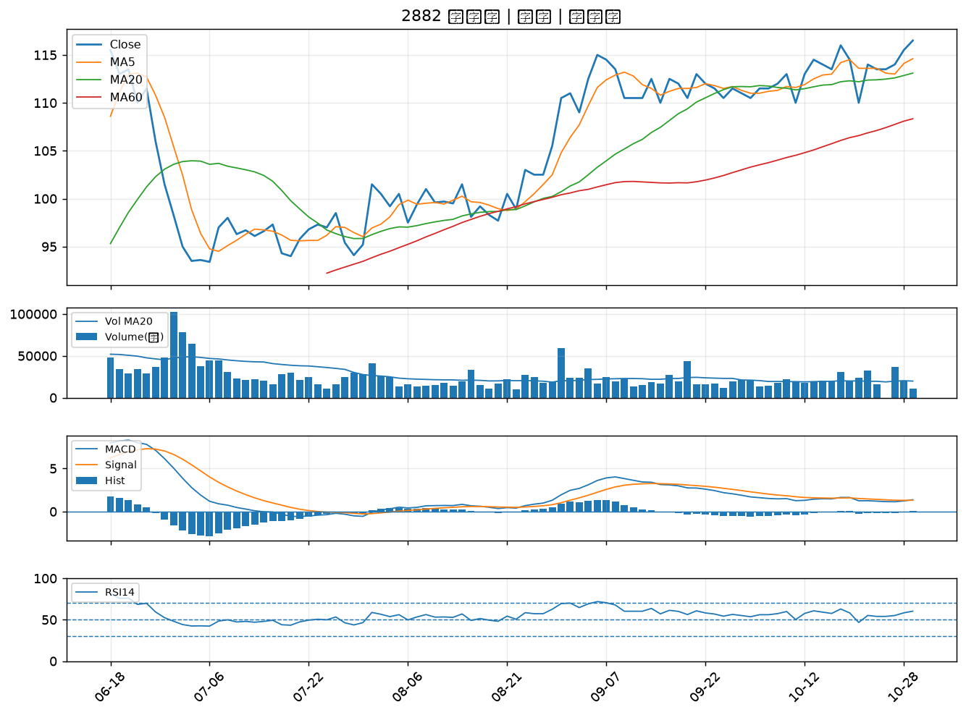

9933 中鼎｜B級
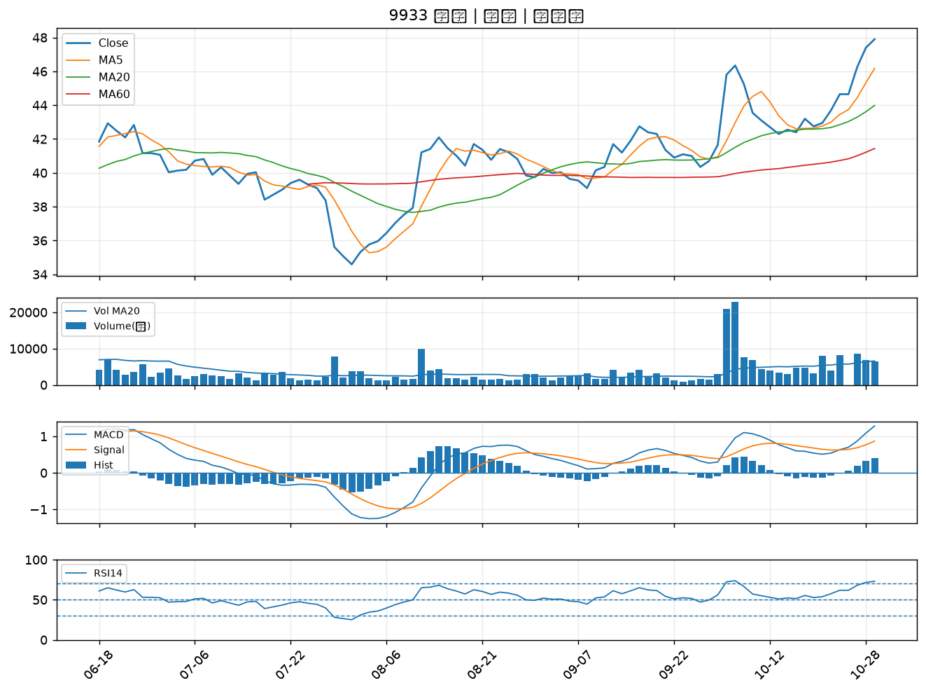

2254 巨鎧精密-創｜B級
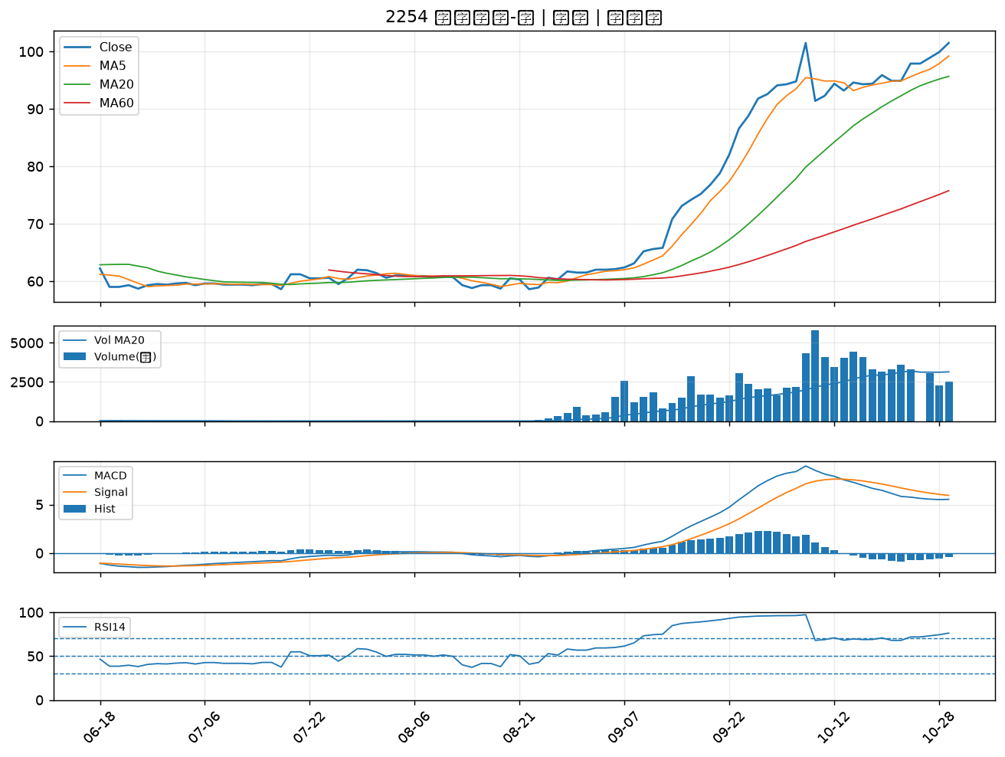

2637 慧洋-KY｜B級

